Hoja explicativa
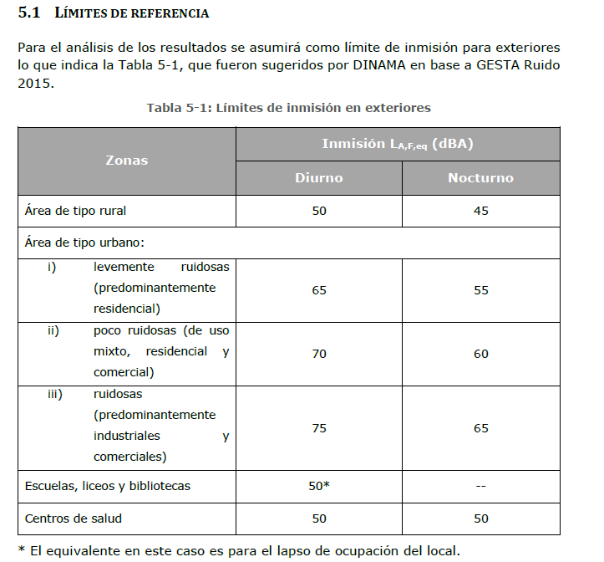
Hoja Resultados : Las filas que aparecen en gris no corresponde medirlas en este mes

Unidades: todos los valores se presentan en dBA
Parámetro de los estándares: todos los estándares de referencia se refieren a LAeq
Estándares IFC: - Tomados de Guia MASS Guías Generales: Medio Ambiente página 62
http://documentos.bancomundial.org/curated/es/862351490601664460/pdf/112110-SPANISH-General-Guidelines.pdf
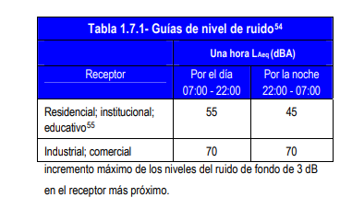

La aplicación de los estandares de la Guía Mass se realiza de la siguiente manera: 1-Para las estructuras fijas por cada punto se determina el tipo de entorno que presenta ya sea residencial, institucional, educativo o industrial-comercial para saber cuál estándar le corresponde de la tabla 1.7.1 si el 55 dBA o 70 dBA. Una vez establecido se compara contra la linea de base (LB) + 3; Para los casos en que el valor de LB+3 sea mayor que el estándar se establece dicho valor como estándar de la guía MASS, si es menor se establece el estándar sugerido en la tabla 1.7.1. 2-Para los frentes de obras se realiza el mismo ejercicio y los valores de LB se extraen del Anexo VI del EsIA

Estándares EsIA: se recomienda repasar Documento Límites de Referencia para Niveles de Presion Sonora, en este documento también se encuentran las normativas Departamentales.
Cuando aparece |  | NA | Significa que el estándar no aplica
 |  | # | Significa que el estándar de la guía no se emplea y aplica el LB Anexo VI EIA+X. Donde X=2 si es entorno urbarno, y X=3 si el punto de medición se encuentra en un entorno rural

Identificación y coordenadas de puntos: corresponden a las informadas en los documentos de linea de base de cada obrador y planta. Para los casos de los depósitos y demás estructuras fijas.

Tramo | Obrador
# | Nombre | En blanco significa ya se realizó la línea de base
# | Nombre | En verde que falta realizar la línea de base
# | Nombre | Lugar descartado

Comparación con estándares de referencia: Se presentan tres estándares, Guía MASS, Referencias del Anexo VI del EIA que toma en consideración la normativa departamental y las referencias del MVOTMA establecidas en el EIA. Se comparará con el estándar que tenga el valor más restrictivo, es decir, el más bajo de los tres.

Percepción del ruido: Se calcula la diferencia de NPS obtenido en la medición con el valor de linea de base y así conocer cuándo se presenta un cambio perceptible de NPS en los receptores tal como se muestra en la siguiente figura.
 |  |  |  | Ejemplo | Valor de LB | Resultado monitoreo Mes x
 |  |  |  | caso | LAeq | LAeq | ∆Laeq
 |  |  |  | 1 | 62.2 | 64.6 | 2.4 | perceptible
 |  |  |  | 2 | 65.2 | 61.4 | -3.8 | N/A cumple estándar

 |  |  |  | SI la diferencia entre el resultado del monitoreo con el de LB da positivo (caso 1) significa que el monitoreo dio un valor mayor que el de LB. La diferencia en decibeles dirá que tan perceptible es ese nivel de LAeq
 |  |  |  | Por el contrario, si la diferencia da negativo (caso 2), implica que la medición está por debajo de lo que se obtuvo en linea cumpliendo el estándar
 |  |  |  | Para el caso de los frentes de obra que no tienen linea de base, la diferencia se realiza contra el estándar mas restrictivo

Estándares Guía Gesta Ruido 2015

